Лист1
 | 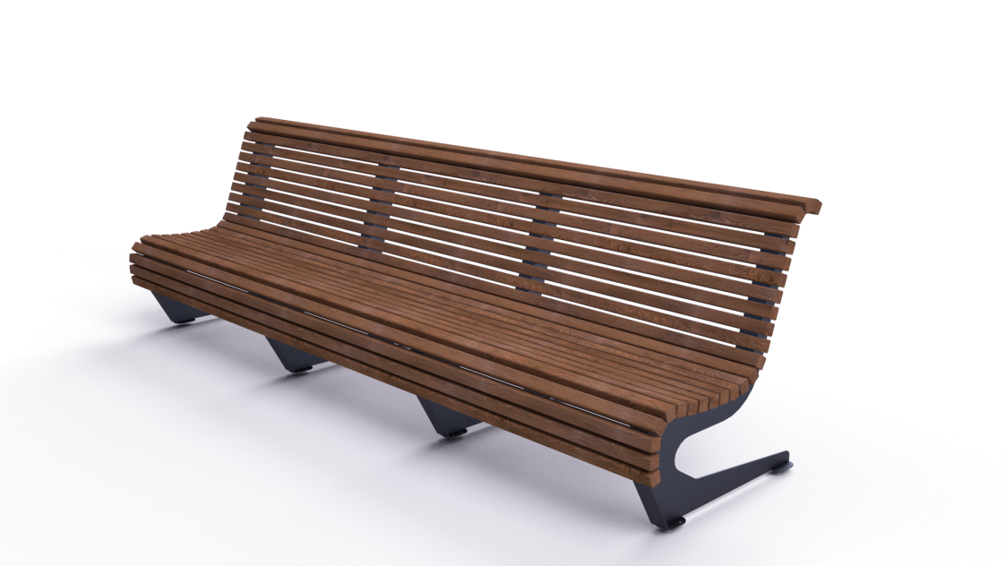 |  | 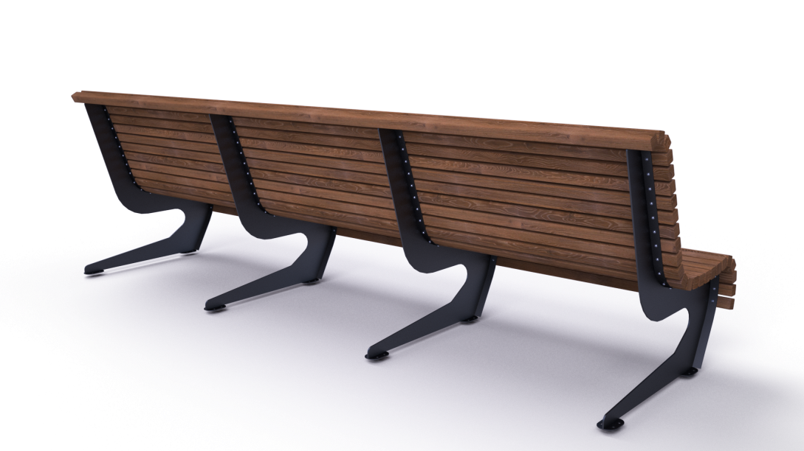

№ п/п | Артикул/обозначение | Наименование и класс пожарной безопасности | Кол-во | Изображение | Цвет изделия RAL | Масса одного эл-та | Масса комплекта
Сборочные единицы
1 | 0412МП | Сварная универсальная боковина паркового дивана ДПСР-1.24 | 4 |  | 9005 (черный) | 9.8 | 39.2
Детали
2 | 237ДБ | Брус 40х40х3000 | 25 |  | Тик | 2.8 | 70
Стандартные изделия
3 |  | Саморез с пресшайбой острый 4,2х38 оц | 200
Масса изделия |  |  |  |  |  | 109.2

